Vibrasjonskalkulator
 | Bedrift: Teststein AS | Sted/Avd.: Drammen |  | Sjåførgruppe/Sjåførnavn: Pukkverk / Ole Olsen |  |  |  |  |  | Dato: 1/7-2021

 | Kalkulator for beregning av helkroppsvibrasjoner

 | Versjon 2. 2021 | Ved spesielt godt vedlikeholdt og jevn vei, og/eller mykt underlag som leire/jord for doser - Sett X under |  |  | Tillatt eksponeringstid |  | Sjåførens kjøretid per arbeidsdag |  | Sjåførens vibrasjons-eksponering m/s2 | Risikovurdering

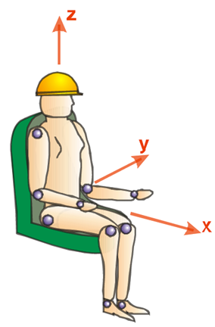
 |  | Maskintype | Arbeidsoppgave | Vibrasjons-nivå m/s2 | Tid før tiltaksverdi 0,5 m/s2 timer | Tid før grenseverdi 1,1 m/s2 timer | timer
 |  | Tipptruck | Laste masse, frakte fra A-B, losse masse, kjøre tilbake til A | 0.72 | 3.9 | 18.7 |  | 0.00 | 0.00 | Under tiltaksverdien. Ingen tiltak nødvendig.
 |  | Ledd-dumper | Laste masse, frakte fra A-B, losse masse, kjøre tilbake til A | 0.86 | 2.7 | 13.1 |  | 0.00 | 0.00
 |  | Hjullaster med skuff | Kjøring og lasting/lossing | 0.70 | 4.1 | 19.8 |  | 0.00 | 0.00
 |  | Hjullaster med gafler | Kjøring og lasting/lossing | 0.72 | 3.9 | 18.7 |  | 0.00 | 0.00
 |  | Hjullaster med rake | Arbeid med rake | 0.80 | 3.1 | 15.1 |  | 0.00 | 0.00
 |  | Doser | Planering | 1.10 | 1.7 | 8.0 |  | 0.00 | 0.00
 |  | Veihøvel | Skraping av vei | 0.83 | 2.9 | 14.1 |  | 0.00 | 0.00
 |  | Gravemaskin med skuff | Graving | 0.75 | 3.6 | 17.2 |  | 0.00 | 0.00
 |  | Gravemaskin med pigg | Pigging | 1.00 | 2.0 | 9.7 |  | 0.00 | 0.00
 |  | Borrigg | Belting | 0.69 | 4.2 | 20.3 |  | 0.00 | 0.00
 |  | Borrigg | Boring | 0.09 | 246.9 | 1195.1 |  | 0.00 | 0.00

 |  |  |  | Sjåførens totale daglige vibrasjonseksponering m/s2 |  |  |  |  | 0.00

